2-1. 요약결과(그래프)
대상별 평균 점수 현황
※ 대상별 평균 점수 그래프

진단 대상 | 평균 | 수량
총 평균 | 65.8% | 2
Windows Server 2019 | 54.8% | 1
Ubuntu 22.04 | 76.9% | 1

전체 |  | 2
안전(85이상) | 0.0% | 0
양호(70~85미만) | 50.0% | 1
취약(70미만) | 50.0% | 1

서버 진단결과

 |  |  |  | NO. | Hostname | 점수
 |  |  | Windows Server 2019 | 1 | EC2AMAZ-V2J5JME | 54.8%
 |  |  | Ubuntu 22.04 | 2 | ip-10-0-0-11 | 76.9%

Windows Server 2019 항목별 진단 결과
진단 도메인 | 평균 점수 | 총 평균
1. 계정 관리 | 62.5% | 54.8%
2. 파일 시스템 | 75.0% | 54.8%
3. 네트워크 서비스 | 25.0% | 54.8%
4. 주요 응용 설정 | 100.0% | 54.8%
5. 시스템 보안 설정 | 43.8% | 54.8%
6. 바이러스 진단 | 0.0% | 54.8%
7. 레지스트리 보안 설정 | 50.0% | 54.8%
8. 보안패치 | 100.0% | 54.8%
9. 이슈 취약점 | 62.5% | 54.8%

Ubuntu 22.04 항목별 진단 결과
진단 도메인 | 평균 점수 | 총 평균
1. 계정관리 | 81.8% | 76.9%
2. 파일 시스템 | 76.5% | 76.9%
3. 네트워크 서비스 | 66.7% | 76.9%
4. 로그 관리 | 50.0% | 76.9%
5. 주요 응용 설정 | 100.0% | 76.9%
6. 시스템 보안 설정 | N/A | 76.9%
7. 로그 관리 | 100.0% | 76.9%

3-1. 진단 결과(Windows Server 2019)
Windows Server 2019 취약점 진단 상세결과(47항목)
진단항목 | No. | 세부 진단항목 | 진단기준 | 1 | EC2AMAZ-V2J5JME
 |  |  |  |  | 10.0.4.23
 |  |  |  |  | WAS
1. 계정 관리 | 1 | 로컬 계정 사용 설정 | 양호 - Administrators그룹에 관리자 계정인 Administrator의 이름을 바꾸어 사용하는 경우 Guest 계정 비활성화되어 있는 경우 / 불필요한 계정이 존재하지 않을 경우 취약 - Administrators그룹에 관리자 계정인 Administrator가 존재하는 경우 Guest 계정 활성화되어 있는 경우 / 불필요한 계정이 존재할 경우 | 취약 | Administrators그룹에 관리자 계정인 Administrator의 이름을 바꾸지 않아 취약합니다.
 | 2 | 계정 잠금 정책 설정 | 양호 - 계정 잠금 기간 30분, 계정 잠금 기간 원래대로 설정 30분 계정 잠금 임계 값 1 이상 5 이하인 경우 취약 - 계정 잠금 기간 및 잠금 기간 원래대로 설정 기간이 30분 보다 작거나, 계정 잠금 임계 값 설정이 없거나 5 보다 큰 경우 | 취약 | 계정 잠금 기간 30분, 계정 잠금 기간 원래대로 설정 30분, 계정 잠금 임계 값 1 이상 5 이하인 경우가 아니므로 취약합니다.
 | 3 | 암호 정책 설정 | 양호- 진단 방법의 기준 을 모두 만족하는 경우 취약 - 진단 방법의 기준 을 하나라도 만족하지 않는 경우 ※ 진단방법 - 암호정책 설정 유무 확인 암호는 복잡성을 만족해야 함 > “사용” 최근 암호 기억 > “12” 최대 암호 사용 기간 > “1일(이상), 60일(이하)” 최소 암호 길이 > “8문자(이상)” 최소 암호 사용 시간 > “7일(이상)” 해독 가능한 암호화를 사용하여 암호 저장 > “사용 안 함” - 패스워드 설정 유무 확인 문자 숫자 특수문자의 2 종류 조합으로 8 자리 이상 이거나 조합없이 최소 10 자리 이상 | 취약 | 최근 암호 기억, 최소 kagh 길이, 최소 암호 사용 시간이 취약합니다.
 | 4 | 취약한 패스워드 점검 | 양호 - 계정과 유사하지 않은 8자 이상의 영문/숫자/특수문자의 조합으로 암호가 설정된 경우 취약 - 계정과 유사하지 않은 8자 이상의 영문/숫자/특수문자의 조합으로 암호가 설정되지 않은 경우 | 양호
 | 5 | 사용자 계정 컨트롤(User Account Control) 설정 | 양호 - 사용자 계정 컨트롤(UAC)을 사용하는 경우 취약 - 사용자 계정 컨트롤(UAC)을 사용하지 않는 경우 | 양호
 | 6 | 익명 SID/이름 변환 허용 정책 | 양호 - “익명 SID/이름 변환 허용” 정책이 “사용 안 함”으로 설정되어 있는 경우 취약 - “익명 SID/이름 변환 허용” 정책이 “사용”으로 설정되어 있는 경우 | 양호
 | 7 | 콘솔 로그온 시 로컬 계정에서 빈 암호 사용 제한 정책 점검 | 양호 - “콘솔 로그온 시 로컬 계정에서 빈 암호 사용 제한” 정책이 “사용”으로 설정되어 있는 경우 취약 - “콘솔 로그온 시 로컬 계정에서 빈 암호 사용 제한” 정책이 “사용 안 함”으로 설정되어 있는 경우 | 양호
 | 8 | 관리자 그룹에 최소한의 사용자 포함 | 양호 - Administrator 그룹 구성원을 1명 이하로 유지하거나, 불필요한 관리자 계정이 존재하지 않는 경우 취약 - Administrator 그룹 구성원에 불필요한 관리자 계정이 존재하는 경우 | 양호
2. 파일 시스템 | 1 | CMD.EXE 파일 권한 설정 | 양호 - IIS 서비스가 실행 중이 아니거나, Administrator와 System, TrustedInstaller만 실행 권한이 설정되어 있을 경우 취약 - IIS가 실행 중이면서, Administrator와 System, TrustedInstaller 이 외에도 실행 권한이 설정되어 있을 경우 | 양호
 | 2 | 사용자 홈 디렉터리 접근 제한 | 양호 - 홈 디렉터리 권한 중 Users:F 또는 Everyone:F 가 없을 경우 취약 - 홈 디렉터리 권한 중 Users:F 또는 Everyone:F 가 있을 경우 | 양호
 | 3 | 공유 폴더 설정 | 양호 -기본 공유 디렉터리가 없거나 공유 디렉터리 접근 권한에 Everyone 이 없을 경우 해당 레지스트리 AutoShareServer 값이 0, 암호 보호 공유가 설정되어 있는 경우 취약 - 기본 공유 디렉터리의 접근 권한에 Everyone이 있거나 암호 보호 공유가 해제되어 있는 경우 | 취약 | 기본 공유 폴더 존재, 레지스트리의 AutoShareServer 값 0이 없으므로 취약합니다.

 | 4 | SAM(Security Account Manager) 파일 권한 설정 | 양호 - SAM 파일 접근 권한이 Administrator, System 그룹만 모든 권한으로 등록되어 있는 경우 취약 - SAM 파일에 Administrator, System 그룹 외 다른 그룹에 권한이 설정되어 있을 경우 | 양호
 | 5 | 파일 및 디렉터리 보호 | ※ 해당 OS는 체크리스트에 포함하지 않음 | N/A
3. 네트워크 서비스 | 1 | 불필요한 서비스 제거 | 양호 - White List에 포함되지 않거나 시스템 운영 부서와 협의되지 않은 불필요한 서비스가 구동 중이지 않을 경우 (하단 표 참고) 취약 - 시스템 운영 부서와 협의되지 않은 불필요한 서비스가 구동 중일 경우, 서버 진단 시 서비스 담당자 측 추가 확인을 거쳐 불필요한 서비스로 식별되는 경우 | 양호
 | 2 | 터미널 서비스 암호화 수준 설정 | 양호 - 터미널 서비스를 사용하지 않거나 사용 시 암호화 수준을 "클라이언트 호환 가능” 이상으로 설정한 경우 취약 - 터미널 서비스를 사용하고 암호화 수준을 낮음 으로 설정한 경우 | 취약 | 클라이언트 연결 암호화 수준 설정, 시스템 암호화: 암호화, 해시, 서명에 FIPS 규격 알고리즘 사용이 미설정으로 취약합니다.

 | 3 | NetBIOS 서비스 보안 설정 | 양호 - NetBIOS 서비스를 사용하지 않거나 사용 시 “TCP/IP에서 NetBIOS 사용 안 함”으로 설정한 경우 취약 - NetBIOS 서비스를 사용하고 “TCP/IP에서 NetBIOS 사용 안 함”으로 설정하지 않은 경우 | 취약 | TCP/IP에서 NetBIOS 사용 안 함으로 설정이 안되어 있어 취약합니다.
 | 4 | 터미널 서비스 Time Out 설정 | 양호 - 터미널 서비스를 사용하지 않거나 , 원격 제어 시 Timeout 제어 설정을 적용한 경우 취약 - 원격 제어 시 Timeout 제어 설정을 적용하지 않은 경우 | 취약 | 활성 상태지만 유휴 터미널 서비스 세션에 시간 제한 설정이 안되어 있어 취약합니다.
4. 주요 응용 설정 | 1 | Telnet 서비스 보안 설정 | ※ 해당 OS 는 체크리스트에 포함하지 않음 | N/A
 | 2 | DNS(Domain Name Service) 보안 설정 | 양호 - DNS 서비스를 사용하 지 않거나 , 사용 시 영역 전송이 "특정 서버로만 ” 설정되어 있을 경우 취약 - DNS 서비스를 사용하고 영역 전송이 "특정 서버로만” 설정되어 있지 않을 경우 | 양호
 | 3 | SNMP(Simple Network Management Protocol) 서비스 보안 설정 | 양호 - SNMP 서비스를 사용하지 않거나 Community 스트링이 public, private이 아닐 경우 (SNMP Brute Force Attack 또는 SNMP Dictionary Attack이 가능하므로 반드시 8자리 이상의 자릿수와 숫자, 기호를 혼합하여 강력한 패스워드 형식으로 설정) 취약 - SNMP 서비스를 사용하고 Community 스트링이 public, private 인 경우 | 양호
5. 시스템 보안 설정 | 1 | 원격 로그파일 접근 진단 | 양호 - 해당 디렉터리의 접근 권한에 Users / Everyone 그룹이 없는 경우 취약 - 해당 디렉터리의 접근 권한에 Users / Everyone 그룹이 있는 경우 | 취약 | Logfiles에 users 권한이 존재하므로 취약합니다.
 | 2 | 화면 보호기 설정 | 양호 - 화면보호기를 설정하고, 암호를 사용하며, 대기 시간이 5분일 경우 취약 - 화면보호기가 설정되어 있지 않거나 , 암호를 사용하지 않거나 , 대기시간이 5 분 초과 일 경우 | 취약 | 화면보호기 설정되어 있지 않고, 암호를 사용하지 않고, 대기시간이 설정되어 있지 않기에 취약합니다.
 | 3 | 이벤트 뷰어 설정 | 양호 - 최대 로그 크기 10240KB 이상이고 “필요한 경우 이벤트 덮어쓰기” 설정되어 있는 경우 취약 - 최대 로그 크기 10240KB 미만이고 “필요한 경우 이벤트 덮어쓰기” 설정되지 않은 경우 | 양호
 | 4 | 로그인 시 경고 메시지 표시 설정 | 양호 - 로그인 시 경고 메시지가 뜨는 경우 취약 - 로그인 시 경고 메시지가 뜨지 않을 경우 | 취약 | 로그인 시 경고 멧지가 뜨지 않으므로 취약합니다.
 | 5 | 마지막 로그온 사용자 계정 숨김 | 양호 - “DontDisplayLastUserName”이 “1”로 설정되어 있을 경우 취약 - "DontDisplayLastUserName ”이 "1" 로 설정되어 있지 않을 경우 | 취약 | DontDisplayLastUserName 값이 0이므로 취약합니다.
 | 6 | 로그온 하지 않은 사용자 시스템 종료 방지 | 양호 - “ShutdownWithoutLogon”이 “0”으로 설정되어 있을 경우 취약 - "ShutdownWithoutLogon" 이 "1" 으로 설정되어 있을 경우 | 취약 | ShutdownWithoutLogon 값이 1이므로 취약합니다.
 | 7 | 로컬 감사 정책 설정 | 양호 - 상기 이벤트 감사 항목에 대해서는 반드시 “성공|실패” 감사 설정이 되어있는 경우 취약 - 상기 이벤트 감사 항목에 성공 실패 ” 설정이 되어있지 않은 경우 | 취약 | 상기 이벤트 감사 항목에 “성공|실패” 설정이 되어있지 않기에 취약합니다.
 | 8 | 가상 메모리 페이지 파일 삭제 설정 | 양호 - "ClearPageFileAtShutdown” 이 “1" 로 설정되어 있을 경우 취약 - “ClearPageFileAtShutdown“이 "1"로 설정되어 있지 않을 경우 | 취약 | ClearPageFileAtShutdown이 1로 설정되어 있지 않으므로 취약합니다.
 | 9 | Lan Manager 인증 수준 | 양호 - “LAN Manager 인증 수준” 정책이 “NTLMv2 응답만 보냄”으로 설정되어 있을 경우 취약 - “LAN Manager 인증 수준 ” 정책이 “LM” 및 “NTLM" 으로 설정되어 있을 경우 | 취약 | LAN Manager 인증 수준 설정이 되어 있지 않아 취약합니다.
 | 10 | Everyone 사용 권한을 익명 사용자에게 적용 안함 | 양호 - “Everyone 사용 권한을 익명 사용자에게 적용” 정책이 “사용 안 함”으로 설정되어 있을 경우 취약 - “Everyone 사용 권한을 익명 사용자에게 적용 ” 정책이 "사용" 으로 설정되어 있을 경우 | 양호
 | 11 | 이동식 미디어 포맷 및 꺼내기 admin만 허용 | 양호 - “이동식 미디어 포맷 및 꺼내기 허용” 정책이 “Administrators”로 되어 있을 경우 취약 - “이동식 미디어 포맷 및 꺼내기 허용” 정책이 “Administrators”로 되어 있지 않을 경우 | 취약 | 이동식 미디어 포맷 및 꺼내기 허용 정책이 Administrators로 되어 있지 않아 취약합니다.
 | 12 | 세션 연결 끊기 전 유휴 시간 설정 | 양호 - “로그온 시간이 만료되면 클라이언트 연결 끊기” 정책을 “사용”으로 설정하고 “세션 연결을 중단하기 전에 필요한 유휴 시간” 정책이 “15분”으로 설정되어 있을 경우 취약 - “로그온 시간이 만료되면 클라이언트 연결 끊기” 정책이 “사용 안 함” 으로 설정되어 있거나 “세션 연결을 중단하기 전에 필요한 유휴 시간” 정책이 “15분”으로 설정되어 있지 않을 경우 | 양호
 | 13 | 예약된 작업 의심스런 명령이나 파일 점검 | 양호 - 예약된 작업에 불필요한 명령어나 파일이 있는지 확인하는 경우 취약 - 예약된 작업에 불필요한 명령어나 파일이 있는지 확인하지 않는 경우 | 양호
 | 14 | 원격 시스템 종료 권한 설정 | 양호 - “원격 시스템에서 강제로 시스템 종료” 정책에 “Administrators”만 존재하는 경우 취약 - “원격 시스템에서 강제로 시스템 종료” 정책에 “Administrators” 외 다른 계정 및 그룹이 존재하는 경우 | 양호
 | 15 | 보안 감사를 로그 할 수 없는 경우 즉시 시스템 종료 방지 | 양호 - “보안 감사를 로그할 수 없는 경우 즉시 시스템 종료” 정책이 “사용 안 함”으로 되어 있는 경우 취약 - “보안 감사를 로그할 수 없는 경우 즉시 시스템 종료” 정책이 "사용“ 으로 되어 있는 경우 | 양호
 | 16 | 보안 채널 데이터 디지털 암호화 또는 서명 설정 | 양호 - 보안 채널 데이터 디지털 암호화 또는 서명 정책이 모두 “사용”으로 되어 있는 경우 취약 - 보안 채널 데이터 디지털 암호화 또는 서명 정책이 모두 “사용 안 함”으로 되어 있는 경우 | 양호
6. 바이러스 진단 | 1 | 백신 프로그램 설치 | 양호 - 바이러스 백신 프로그램이 설치되어 있는 경우 취약 - 바이러스 백신 프로그램이 설치되어 있지 않은 경우 | 취약 | 백신 프로그램이 설치되어 있지 않아 취약합니다.
 | 2 | 최신 엔진 업데이트 | 양호 - 바이러스 백신 프로그램의 최신 엔진 업데이트가 설치되어 있을 경우 취약 - 바이러스 백신 프로그램의 최신 엔진 업데이트가 설치되어 있진 않은 경우 | N/A
7. 레지스트리 보안 설정 | 1 | SAM(Security Account Manager) 보안 감사 설정 | 양호 - 해당 레지스트리 값에 Everyone 에 대한 감사 설정이 되어 있을 경우 취약 - 해당 레지스트리 값에 Everyone 에 대한 감사 설정이 되어 있지 않을 경우 | 취약 | Everyone에 대한 감사 설정이 되어 있진 않아 취약합니다.
 | 2 | Null Session 설정 | 양호 - 해당 레지스트리의 “RestrictAnonymous” 값이 “2”로 설정되어 있는 경우 취약 - 해당 레지스트리의 "RestrictAnonymous” 값이 "2“ 가 아니거나 설정되지 않은 경우 | 취약 | 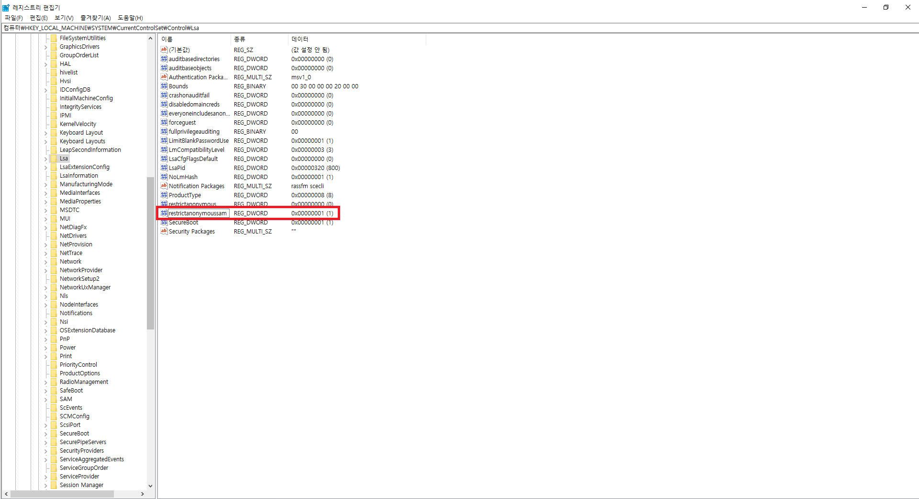 RestrictAnonymous 값이 2가 이니므로 취약합니다.
 | 3 | Remote Registry Service 설정 | 양호 - Remote Registry Service 가 중지되어 있을 경우 취약 - Remote Registry Service 가 사용중인 경우 | 양호
 | 4 | RDS(Remote Registry Service) 제거 | ※ 해당 OS 는 체크리스트에 포함하지 않음 | N/A
 | 5 | AutoLogon 제한 설정 | 양호 - “AutoAdminLogon” 값 이 없거나 “0”으로 설정되어 있는 경우 취약 - "AutoAdminLogon" 값이 "1" 로 설정되어 있는 경우 | 양호
 | 6 | DOS 공격에 대한 방어 레지스트리 설정 | ※ 해당 OS 는 체크리스트에 포함하지 않음 | N/A
8. 보안패치 | 1 | 최신 서비스 팩 적용 | 양호 - 최신 서비스 팩이 설치되어 있는 경우 취약 - 최신 서비스 팩이 설치 되어 있지 않은 경우 | 양호
 | 2 | 최신 HOT FIX 적용 | 양호 - 최신 HOT FIX가 설치되어 있는 경우 취약 - 최신 HOT FIX 가 설치되어 있지 않은 경우 | 양호
9. 이슈 취약점 | 1 | OpenSSL 취약점 | 양호 - OpenSSL을 사용하지 않거나 최신버전의 OpenSSL를 설치하여 운영하는 경우 취약 - 최신버전의 OpenSSL 을 설치하여 운영하지 않는 경우 | 양호
점검결과 | 취약항목 개수 |  |  | 24
 | 보안 적용율 (양호항목 / 진단항목) % |  |  | 0.56363636364

3-2. 진단 결과(Linux)
Linux 취약점 진단 상세결과(58항목)
진단항목 | No. | 세부 진단항목 | 진단기준 | 2 | ip-10-0-0-11
 |  |  |  |  | 10.0.0.11
 |  |  |  |  | WEB
1. 계정관리 | 1 | 로그인 설정 | ※ 해당 OS는 체크리스트에 포함하지 않음 | N/A
 | 2 | Default 계정 삭제 | 양호 - lp, uucp, nuucp 및 의심스러운 특이 계정이 존재하지 않을 경우 취약 - lp, uucp, nuucp 및 의심스러운 특이 계정이 존재하는 경우 | 취약 | 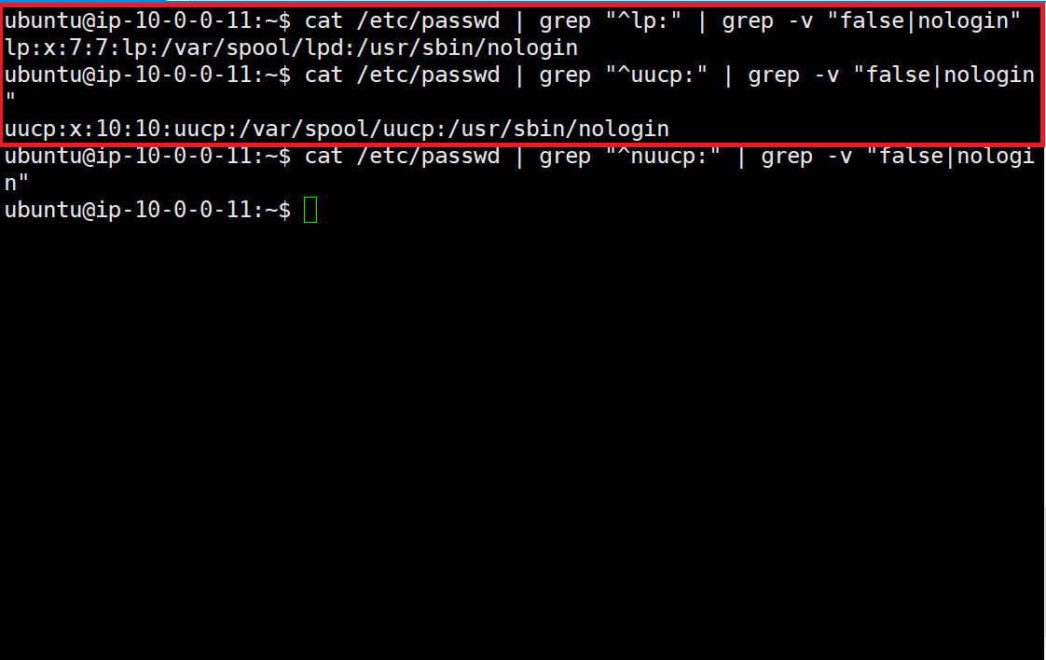 Ip, uucp 계정이 존재하므로 취약합니다.
 | 3 | 일반계정 root 권한 관리 | 양호 - UID 가 ”0”인 계정이 하나만 존재할 경우 취약 - UID 가 “0”인 계정이 둘 이상 존재할 경우 | 양호
 | 4 | /etc/passwd 파일 권한 | 양호 - /etc/passwd 파일의 소유주가 root, 권한이 644 일 경우 취약 - /etc/passwd 파일의 소유주가 root가 아니며, 권한이 644 가 아닌 경우 | 양호
 | 5 | /etc/group 파일 권한 설정 | 양호 - /etc/group 파일의 소유자가 root, 권한이 644 이하일 경우 취약 - /etc/group 파일의 소유자가 root가 아니며, 권한이 644 이하가 아닌 경우 | 양호
 | 6 | /etc/shadow 파일 권한 설정 | 양호 - /etc/shadow 파일 권한이 400 이하일 경우 취약 - /etc/shadow 파일 권한이 400 초과일 경우 | 취약 | 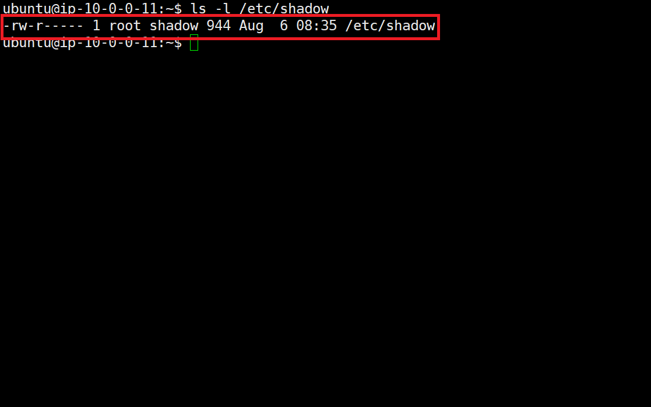 shadow 파일 540으로 되어 있으므로 취약합니다.
 | 7 | 패스워드 사용 규칙 적용 | 양호 - 패스워드 최소 길이가 2종류 조합으로 8자리 이상, 조합없이 최소 10자리 이상 패스워드 최대 사용기간이 60일 이하 패스워드 최소 사용기간이 7일 이상 계정잠금 임계값 5이하로 위의 기준을 모두 만족할 경우 취약 - 위의 기준을 하나라도 만족하지 않을 경우 | 양호
 | 8 | 취약한 패스워드 점검 | 양호 - 계정과 유사하지 않은 8자 이상의 영문/숫자/특수문자의 조합으로 암호가 설정된 경우 취약 - 계정과 유사하지 않은 8자 이상의 영문/숫자/특수문자의 조합으로 암호 설정되지 않은 경우 | 양호
 | 9 | 로그인이 불필요한 계정 shell 제한 | 양호 - 로그인이 필요하지 않은 아래 계정의 /bin/false(nologin) 쉘이 부여되어 있을 경우 취약 - 로그인이 필요하지 않은 아래 계정의 /bin/false(nologin) 쉘이 부여되어 있지 않을 경우 | 양호
 | 10 | SU(Select User) 사용 제한 | 양호 - su 명령어를 특정 그룹에 속한 사용자만 사용하도록 제한이 되어 있을 경우 취약 - su 명령어를 모든 사용자가 사용하도록 되어 있을 경우 | 양호
 | 11 | 계정이 존재하지 않는 GID 금지 | 양호 - 시스템 관리나 운용에 불필요한 그룹이 존재하지 않을 경우 취약 - 시스템 관리나 운용에 불필요한 그룹이 존재하는 경우 | 양호
 | 12 | 동일한 UID 금지 | 양호 - 동일한 UID로 설정된 사용자 계정이 존재하지 않을 경우 취약 - 동일한 UID로 설정된 사용자 계정이 존재하는 경우 | 양호
2. 파일 시스템 | 1 | 사용자 UMASK(User MASK) 설정 | 양호 - umask가 022(027)일 경우 취약 - umask가 022(027)보다 작을 경우 | 취약 | 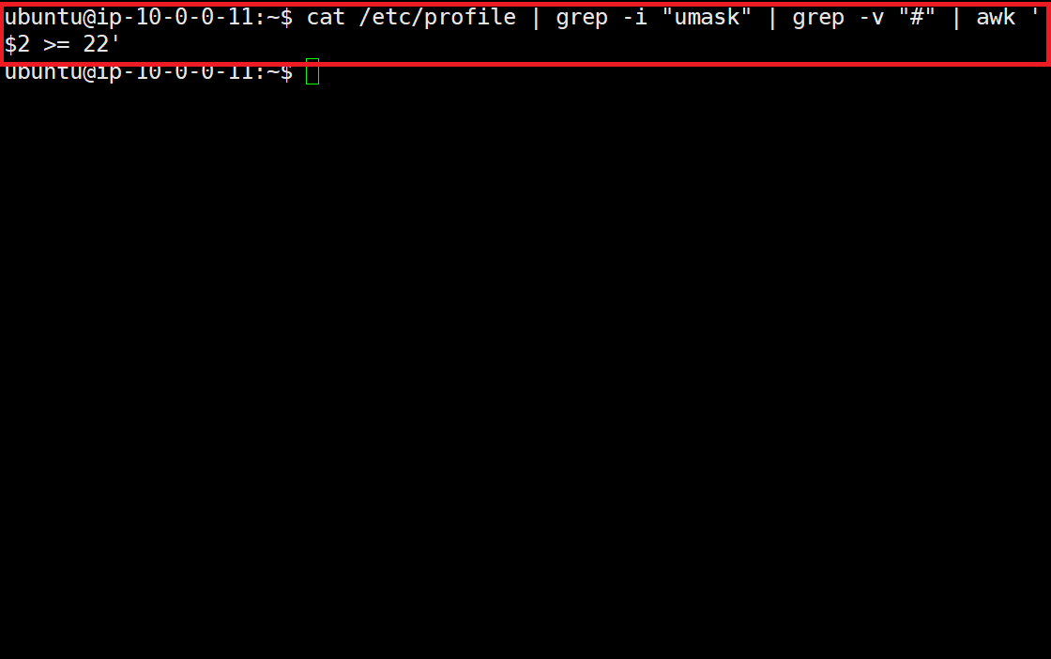 umask 값이 설정되어 있지 않아 취약합니다.
 | 2 | SUID(Set User-ID), SGID(Set Group-ID) 설정 | 양호 - 불필요한 SUID, SGID가 설정되어 있지 않을 경우 취약 - 불필요한 SUID, SGID가 설정되어 있을 경우 | 취약 | 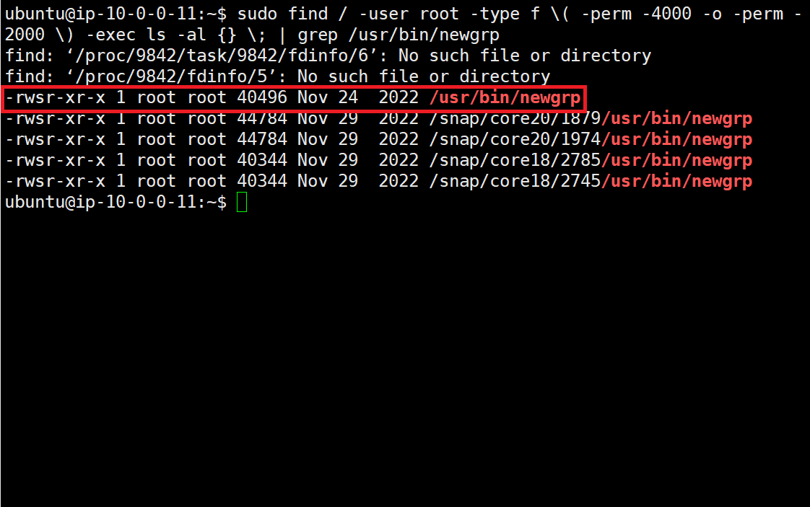 newg게 파일에 SUID가 설정되어 있으므로 취약합니다.
 | 3 | /etc/(x)inetd.conf 파일 권한 설정 | 양호 - 해당 파일 및 디렉터리 권한 중 Other에 쓰기 권한이 부여되어 있지 않을 경우 취약 - 해당 파일 및 디렉터리 권한 중 Other에 쓰기 권한이 부여되어 있을 경우 | N/A
 | 4 | .history 파일 권한 설정 | 양호 - 사용자의 히스토리 파일의 권한이 600으로 소유자는 자신으로 설정되어 있을 경우 취약 - 해당 파일의 권한이 600으로 소유자는 자신으로 설정되어 있지 않을 경우 | 양호
 | 5 | Crontab 파일 권한 설정 및 관리 | 양호 - Crontab 관련 파일의 소유자가 root이며, 타사용자의 권한이 제거되어 있을 경우 취약 - 위 기준대로 설정되어 있지 않을 경우 | 취약 | 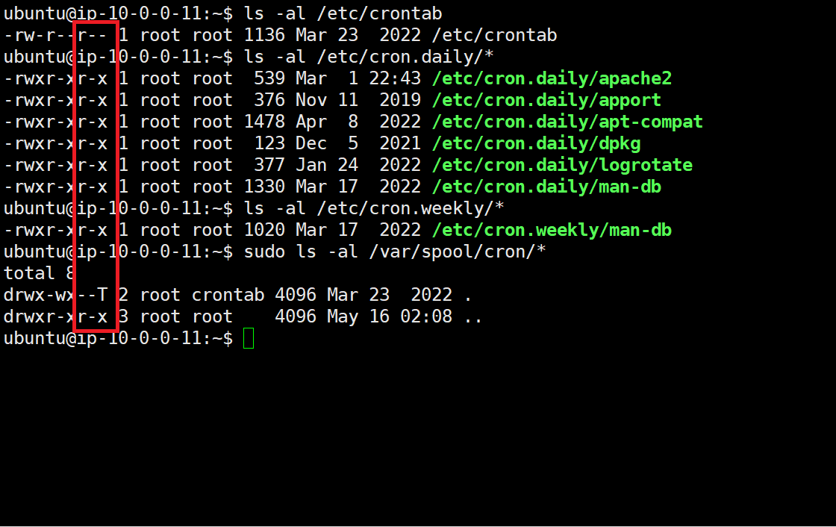 Other 권한이 존재하므로 취약합니다.
 | 6 | /etc/profile 파일 권한 설정 | 양호 - 해당 파일의 권한 중 Other에 쓰기 권한이 부여되어 있지 않을 경우 취약 - 해당 파일의 권한 중 Other에 쓰기 권한이 부여되어 있을 경우 | 양호
 | 7 | /etc/hosts 파일 권한 설정 | 양호 - 해당 파일의 권한 중 Other에 쓰기 권한이 부여되어 있지 않을 경우 취약 - 해당 파일의 권한 중 Other에 쓰기 권한이 부여되어 있을 경우 | 양호
 | 8 | /etc/issue 파일 권한 설정 | 양호 - 해당 파일의 권한 중 Other에 쓰기 권한이 부여되어 있지 않을 경우 취약 - 해당 파일의 권한 중 Other에 쓰기 권한이 부여되어 있을 경우 | 양호
 | 9 | 사용자 홈 디렉터리 및 파일 관리 | 양호 - 홈 디렉터리 권한 중 Other에 아무런 권한도 부여되어 있지 않을 경우 홈 디렉터리 환경변수 파일 권한 중 Other에 쓰기 권한이 부여되어 있지 않을 경우 홈 디렉터리가 존재하지 않는 계정이 발견되지 않는 경우 취약 - 위의 기준대로 설정되어 있지 않을 경우 | 양호
 | 10 | 중요 디렉터리 파일 권한 설정 | 양호 - 해당 파일 권한 중 Other에 쓰기 권한이 부여되어 있지 않을 경우 취약 - 해당 파일 권한 중 Other에 쓰기 권한이 부여되어 있을 경우 | 양호
 | 11 | PATH 환경변수 설정 | 양호 - PATH 환경변수에 “.” 이 맨 앞이나 중간에 포함되어 있지 않을 경우 (디렉터리명 제외) 취약 - PATH 환경변수에 “.” 이 맨 앞이나 중간에 포함되어 있을 경우 (디렉터리명 제외) | 양호
 | 12 | FTP(File Transfer Protocol) 접근제어 파일 권한 설정 | 양호 - 해당 파일 권한 중 Other에 쓰기 권한이 부여되어 있지 않을 경우 취약 - 해당 파일 권한 중 Other에 쓰기 권한이 부여되어 있을 경우 | N/A
 | 13 | Root 원격 접근제어 파일 권한 설정 | 양호 - /etc/pam.d/login, /etc/securetty 파일 권한 중 Other에 쓰기 권한이 부여되어 있지 않을 경우 취약 - 해당 파일 권한 중 Other에 쓰기 권한이 부여되어 있을 경우 | 양호
 | 14 | NFS(Network File System) 접근제어 파일 권한 설정 | 양호 - 해당 파일 권한 중 Group, Other에 쓰기 권한이 부여되어 있지 않을 경우 취약 - 해당 파일 권한 중 Group, Other에 쓰기 권한이 부여되어 있을 경우 | N/A
 | 15 | /etc/services 파일 권한 설정 | 양호 - 해당 파일 권한 중 Group, Other에 쓰기 권한이 부여되어 있지 않을 경우 취약 - 해당 파일 권한 중 Group, Other에 쓰기 권한이 부여되어 있을 경우 | 양호
 | 16 | 부팅 스크립트 파일 권한 설정 | 양호 - 해당 파일 권한 중 Other에 쓰기 권한이 부여되어 있지 않을 경우 취약 - 해당 파일 권한 중 Other에 쓰기 권한이 부여되어 있을 경우 | 양호
 | 17 | /etc/hosts.allow, /etc/hosts.deny 설정 | 양호 - hosts.deny에 ALL:ALL 설정이 되어 있고, host.allow에 접근 허용 호스트 설정이 되어 있을 경우 취약 - 위의 기준대로 설정되어 있지 않을 경우 | 취약 | 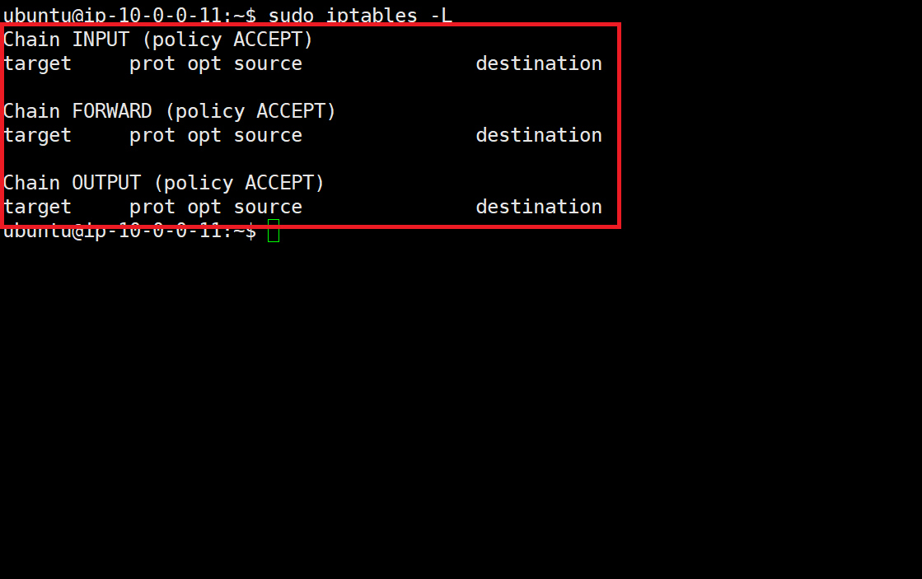 방화벽 설정이 되어 있지 않아 취약합니다.
 | 18 | 기타 중요 파일 권한 설정 | ※ 해당 OS는 체크리스트에 포함하지 않음 | N/A
 | 19 | At 파일 소유자 및 권한 설정 | 양호 - 해당 파일의 소유자가 root이고 권한이 640 이하인 경우 취약 - 해당 파일의 소유자가 root가 아니거나 권한이 640 이상인 경우 | N/A
 | 20 | Hosts.lpd 파일 소유자 및 권한 설정 | 양호 - 해당 파일의 소유자가 root이고 권한이 600 이하인 경우 취약 - 해당 파일의 소유자가 root가 아니거나 권한이 600 이상인 경우 | N/A
 | 21 | /etc/(r)syslog.conf 파일 소유자 및 권한 설정 | 양호 - 해당 파일의 소유자가 root이고 권한이 640 이하인 경우 취약 - 해당 파일의 소유자가 root가 아니거나 권한이 640보다 이상인 경우 | 양호
 | 22 | World writable 파일 점검 | 양호 - world writable 파일이 존재하지 않거나, 존재 시 설정 이유를 확인하고 있는 경우 취약 - world writable 파일이 존재하지만 해당 설정 이유를 확인하고 있지 않는 경우 | 양호
 | 23 | /dev에 존재하지 않는 device 파일 점검 | 양호 - dev에 대한 파일 점검 후 존재하지 않은 device 파일을 제거한 경우 취약 - dev에 대한 파일 미점검 또는, 존재하지 않은 device 파일을 방치한 경우 | 양호
3. 네트워크 서비스 | 1 | RPC(Remote Procedure Call) 서비스 제한 | 양호 - RPC 서비스가 구동 중에 있지 않을 경우 취약 - RPC 서비스가 구동 중에 있을 경우 | N/A
 | 2 | NFS(Network File System) 제한 | 양호 - NFS 서비스 사용시 설정 파일에 Everyone으로 mount 되어 있지 않은 경우 NFS 서비스 사용시 인가된 시스템을 mount 하고 있는 경우 취약 - 위의 기준을 하나라도 만족하지 않을 경우 | N/A
 | 3 | Automountd 서비스 제거 | 양호 - Automountd 서비스가 구동 중이지 않을 경우 취약 - Automountd 서비스가 구동 중일 경우 | 양호
 | 4 | NIS(Network Information Service) 제한 | 양호 - NIS, NIS+ 서비스가 구동 중이지 않을 경우 취약 - NIS, NIS+ 서비스가 구동 중일 경우 | 양호
 | 5 | ‘r’ commands 서비스 제거 | 양호 - login, shell, exec 등 ‘r’ commands 서비스가 구동 중이지 않거나 사용 시 /etc/hosts.equiv, ./$HOME/rhosts 파일 권한 400 및 접근 가능 고정 IP 설정된 경우 취약 - ‘r’ commands 서비스 사용 시 위의 기준대로 설정되어 있지 않을 경우 | 양호
 | 6 | 불필요한 서비스 제거 | 양호 - White List에 포함되지 않거나 시스템 운영부서와 협의되지 않은 불필요한 서비스가 구동 중이지 않을 경우 (하단 표 참고) 취약 - 시스템 운영 부서와 협의되지 않은 불필요한 서비스가 구동 중일 경우, 서버 진단 시 서비스 담당자 측 추가 확인을 거쳐 불필요한 서비스로 식별되는 경우 | N/A
 | 7 | 서비스 Banner 관리 | 양호 - SSH, Telnet, FTP, SMTP, DNS가 구동 중이지 않거나 배너에 O/S 및 버전 정보가 없을 경우 취약 - SSH, Telnet, FTP, SMTP, DNS가 구동 중이며 서비스 배너에 O/S 및 버전 정보가 있을 경우 | 취약 | 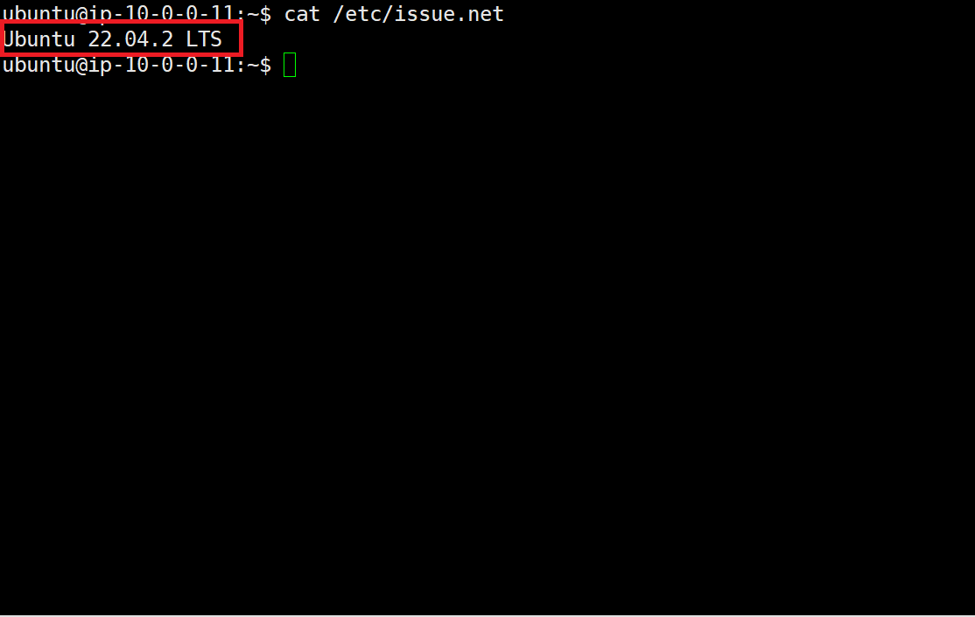 Telnet Banner에 우분투 O/S 및 버전 정보가 존재하므로 취약합니다.
 | 8 | Session timeout 설정 | 양호 - session timeout이 “300초”로 설정되어 있을 경우 취약 - session timeout이 “300초”로 설정되어 있지 않을 경우 | 취약 | 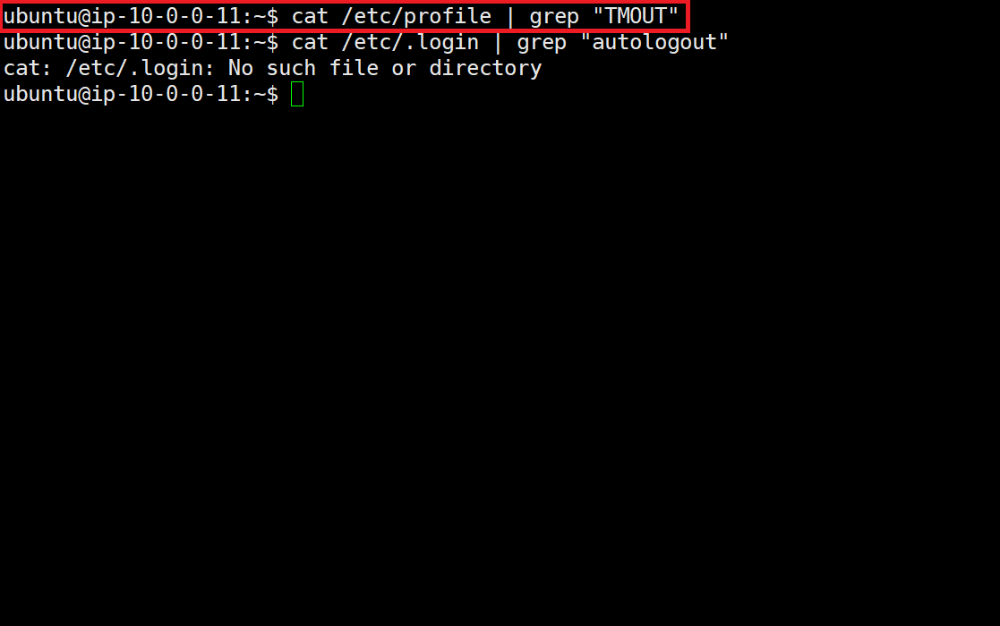 session timeout이 설정되어 있지 않아 취약합니다.
 | 9 | root의 계정 telnet, ssh 접근 제한 | 양호 - 원격 접속(telnet, ssh) 시 root의 직접 접속이 불가능하도록 설정되어 있을 경우 취약 - 원격 접속(telnet, ssh) 시 root로 직접 접속이 가능할 경우 | N/A
 | 10 | DNS 보안 버전 패치 | 양호 - DNS 서비스를 사용하지 않거나, 사용 시 주기적으로 패치를 관리하고 있는 경우 취약 - DNS 서비스를 사용하며, 주기적으로 패치를 관리하고 있지 않는 경우 | 양호
4. 로그 관리 | 1 | (x)inetd Services 로그 설정 | ※ 해당 OS는 체크리스트에 포함하지 않음 | N/A
 | 2 | 시스템 로그 설정 | 양호 - su 로깅 기록을 별도 파일에 저장되도록 설정되어 있을 경우 syslog 에 중요 로그정보(*.notice, *alert, *.emerg)에 대한 설정이 존재할 경우 로그 파일 및 디렉터리 root 소유, 타사용자에 권한이 부여되어 있지 않을 경우 취약 - 위의 기준을 하나라도 만족하지 않을 경우 | 취약 | 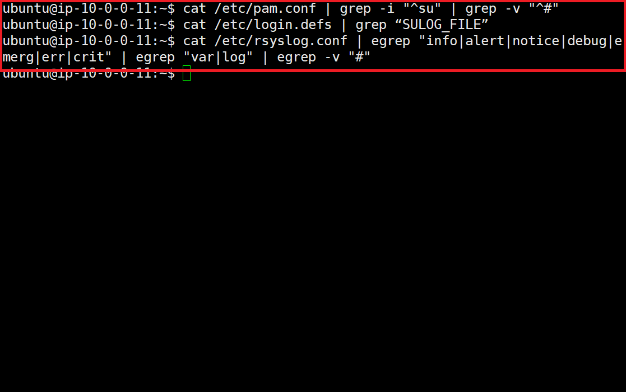 su 로깅 기록, syslog 설정이 되어 있지 않아 취약합니다.
 | 3 | 로그 저장 주기 | 양호 - 로그 파일의 최소 저장 기간 적용 및 정기적 감독, 백업하며 쓰기 권한 제한을 둘 경우 취약 - 위의 기준을 하나라도 만족하지 않을 경우 | 양호
5. 주요 응용 설정 | 1 | FTP(File Transfer Protocol) 서비스 사용자 제한 | 양호 - FTP 서비스 사용시 root 및 불필요한 계정 접속이 불가능할 경우 FTP UMASK 값이 077로 설정되어 있을 경우 /etc/passwd 파일에 FTP 계정이 존재하지 않거나 로그인이 불가능할 경우 취약 - 위의 기준을 하나라도 만족하지 않을 경우 | N/A
 | 2 | SNMP(Simple Network Management Protocol) 서비스 설정 | 양호 - SNMP 서비스를 사용하지 않거나 Community String이 public, private 이 아닐 경우 취약 - SNMP 서비스 사용시 위의 기준대로 설정되어 있지 않을 경우 | 양호
 | 3 | SMTP(Simple Mail Transfer Protocol) 서비스 설정 | 양호 - SMTP 서비스 사용시 noexpn, novrfy, restrictqrun 옵션이 설정되어 있는 경우 릴레이 방지 및 릴레이 대상 접근제어가 설정되어 있는 경우 취약 - 위의 기준을 하나라도 만족하지 않을 경우 | N/A
 | 4 | DNS(Domain Name Service) 보안 설정 | 양호 - DNS 서비스 사용시 특정 서버로만 전송하도록 IP 제한이 설정되어 있는 경우 취약 - DNS 서비스 사용시 특정 서버로만 전송하도록 IP 제한이 설정되어 있지 않을 경우 | N/A
 | 5 | SWAT(Samba Web Administration Tool) 보안 설정 | 양호 - (x)inetd 설정 파일에 SWAT 서비스가 활성화 되어 있지 않을 경우 취약 - (x)inetd 설정 파일에 SWAT 서비스가 활성화 되어 있을 경우 | N/A
 | 6 | x-server 접속 제한 설정 | 양호 - 자동 실행화일 파일에 “xhost +” 설정이 존재하지 않을 경우 취약 - 자동 실행화일 파일에 “xhost +” 설정이 존재할 경우 | 양호
6. 시스템 보안 설정 | 1 | /etc/system 파일 보안 설정 | ※ 해당 OS는 체크리스트에 포함하지 않음 | N/A
 | 2 | Kernel 파라메터 설정 | ※ 해당 OS는 체크리스트에 포함하지 않음 | N/A
 | 3 | ISN(Initial Sequence Number) 파라메터 설정 | ※ 해당 OS는 체크리스트에 포함하지 않음 | N/A
7. 로그 관리 | 1 | 보안 패치 적용 | 양호 - 서버 내 설치되어 있는 패키지 중 CVE 점수가 9.0 미만, 점수와 관계없이 영향도가 높은 CVE가 존재하는 버전을 사용하지 않을 경우 취약 - 서버 내 설치되어 있는 패키지 중 CVE 점수가 9.0 이상, 점수와 관계없이 영향도가 높은 CVE가 존재하는 버전을 사용하는 경우 | 양호
점검결과 | 취약항목 개수 |  |  | 9.0
 | 보안 적용율 (양호항목 / 진단항목) % |  |  | 76.9%

